xnod
nodo | x
1 | 0.0
2 | 0.1
3 | 0.2
4 | 0.3 | Viga analizada en el Ejemplo 5-5 de Uribe Escamilla
5 | 0.4 | Unidades en kN y m
6 | 0.5
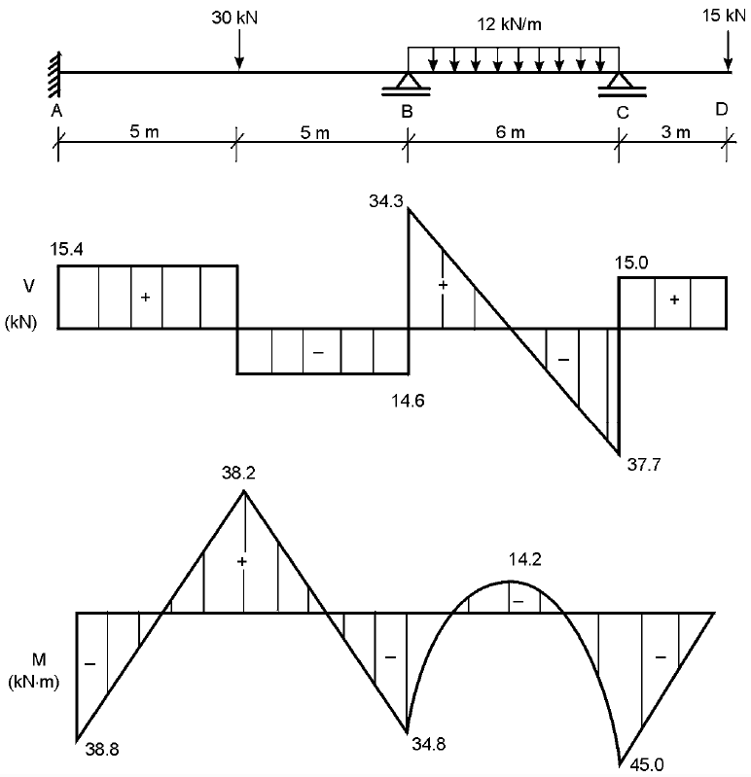
7 | 0.6
8 | 0.7
9 | 0.8
10 | 0.9
11 | 1.0
12 | 1.1
13 | 1.2
14 | 1.3
15 | 1.4
16 | 1.5
17 | 1.6
18 | 1.7
19 | 1.8
20 | 1.9
21 | 2.0
22 | 2.1
23 | 2.2
24 | 2.3
25 | 2.4
26 | 2.5
27 | 2.6
28 | 2.7
29 | 2.8
30 | 2.9
31 | 3.0
32 | 3.1
33 | 3.2
34 | 3.3
35 | 3.4
36 | 3.5
37 | 3.6
38 | 3.7
39 | 3.8
40 | 3.9
41 | 4.0
42 | 4.1
43 | 4.2
44 | 4.3
45 | 4.4
46 | 4.5
47 | 4.6
48 | 4.7
49 | 4.8
50 | 4.9
51 | 5.0
52 | 5.1
53 | 5.2
54 | 5.3
55 | 5.4
56 | 5.5
57 | 5.6
58 | 5.7
59 | 5.8
60 | 5.9
61 | 6.0
62 | 6.1
63 | 6.2
64 | 6.3
65 | 6.4
66 | 6.5
67 | 6.6
68 | 6.7
69 | 6.8
70 | 6.9
71 | 7.0
72 | 7.1
73 | 7.2
74 | 7.3
75 | 7.4
76 | 7.5
77 | 7.6
78 | 7.7
79 | 7.8
80 | 7.9
81 | 8.0
82 | 8.1
83 | 8.2
84 | 8.3
85 | 8.4
86 | 8.5
87 | 8.6
88 | 8.7
89 | 8.8
90 | 8.9
91 | 9.0
92 | 9.1
93 | 9.2
94 | 9.3
95 | 9.4
96 | 9.5
97 | 9.6
98 | 9.7
99 | 9.8
100 | 9.9
101 | 10.0
102 | 10.1
103 | 10.2
104 | 10.3
105 | 10.4
106 | 10.5
107 | 10.6
108 | 10.7
109 | 10.8
110 | 10.9
111 | 11.0
112 | 11.1
113 | 11.2
114 | 11.3
115 | 11.4
116 | 11.5
117 | 11.6
118 | 11.7
119 | 11.8
120 | 11.9
121 | 12.0
122 | 12.1
123 | 12.2
124 | 12.3
125 | 12.4
126 | 12.5
127 | 12.6
128 | 12.7
129 | 12.8
130 | 12.9
131 | 13.0
132 | 13.1
133 | 13.2
134 | 13.3
135 | 13.4
136 | 13.5
137 | 13.6
138 | 13.7
139 | 13.8
140 | 13.9
141 | 14.0
142 | 14.1
143 | 14.2
144 | 14.3
145 | 14.4
146 | 14.5
147 | 14.6
148 | 14.7
149 | 14.8
150 | 14.9
151 | 15.0
152 | 15.1
153 | 15.2
154 | 15.3
155 | 15.4
156 | 15.5
157 | 15.6
158 | 15.7
159 | 15.8
160 | 15.9
161 | 16.0
162 | 16.1
163 | 16.2
164 | 16.3
165 | 16.4
166 | 16.5
167 | 16.6
168 | 16.7
169 | 16.8
170 | 16.9
171 | 17.0
172 | 17.1
173 | 17.2
174 | 17.3
175 | 17.4
176 | 17.5
177 | 17.6
178 | 17.7
179 | 17.8
180 | 17.9
181 | 18.0
182 | 18.1
183 | 18.2
184 | 18.3
185 | 18.4
186 | 18.5
187 | 18.6
188 | 18.7
189 | 18.8
190 | 18.9
191 | 19.0

